Football (2)
 | O | E
Left top | 32 | 98.666666667 | 45.045045045
Center top | 30 | 98.666666667 | 47.788288288
Right top | 44 | 98.666666667 | 30.288288288
Left-medium | 48 | 98.666666667 | 26.018018018
Center-medium | 60 | 98.666666667 | 15.153153153
Right-medium | 60 | 98.666666667 | 15.153153153
Left down | 294 | 98.666666667 | 386.70720721
Center-down | 77 | 98.666666667 | 4.7578828829
Right-down | 243 | 98.666666667 | 211.13626126
 | 888
Total |  |  | 782.0472973
 |  | DF | 8
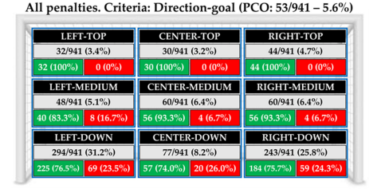
 |  | chi-square | 0.000000000000000000000000000000

Υπάρχει εξάρτηση μεταξύ της περιοχής της εστίας και της επιλογής του παίκτη;

Football
 | Total | Goals | Saves
Left top | 32 | 32 | 0
Center top | 30 | 30 | 0
Right top | 44 | 44 | 0
Left-medium | 48 | 40 | 8
Center-medium | 60 | 56 | 4
Right-medium | 60 | 56 | 4
Left down | 294 | 225 | 69
Center-down | 77 | 57 | 20
Right-down | 243 | 184 | 59
Post or outside | 53
Total | 941 | 724 | 164

Υπάρχει εξάρτηση μεταξύ της περιοχής της εστίας και της επιλογής του παίκτη;
Υπάρχει εξάρτηση μεταξύ της επιλογής και της ευστοχίας;

Basketball
 | Q1 | Q2 | Q3 | Q4 | Q5
Basket | 45 | 49 | 39 | 37 | 25
No Basket | 16 | 50 | 14 | 42 | 36

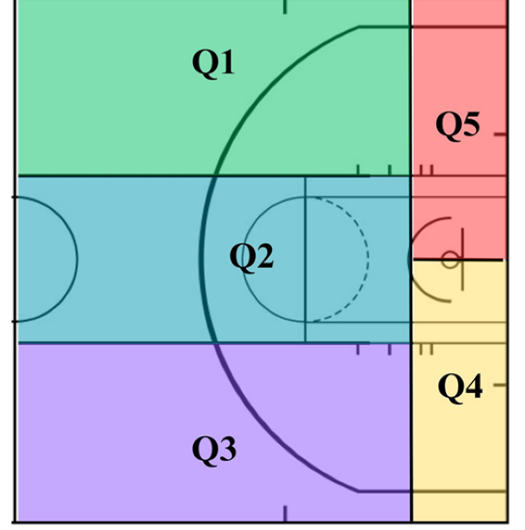

Υπάρχει εξάρτηση μεταξύ της περιοχής της εστίας και της επιλογής του παίκτη;
Υπάρχει εξάρτηση μεταξύ της επιλογής περιοχής προσπάθειας και της ευστοχίας;

Volleyball
 | Α2 | Α3 | Β2 | Β3
Χαμένη επίθεση | 45 | 46 | 24 | 24
Συνεχιζόμενη επίθεση | 99 | 111 | 56 | 49
Κερδισμένη επίθεση | 250 | 221 | 91 | 73

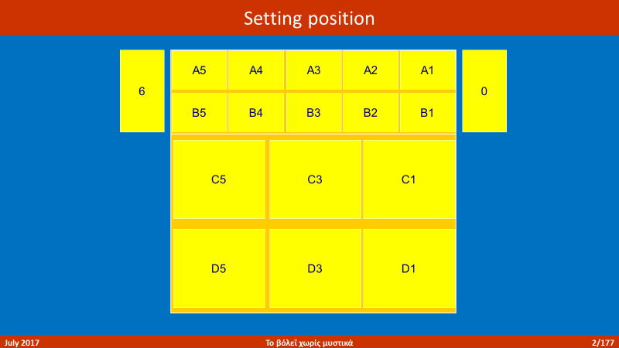

Υπάρχει εξάρτηση μεταξύ της περιοχής παραλαβής της μπάλας από τον πασαδόρο και της απόδοσης της επίθεσης;

